ACOPLAMIENTOS
 | ACUERDO CNO 1414- PARÁMETROS TÉCNICOS PARA EL PLANEAMIENTO OPERATIVO
 | ANEXO. Formato de reporte de parámetros técnicos para acoplamientos gas vapor en plantas térmicas y configuraciones de ciclo combinado

NOTAS
Se deberán adicionar tantas curvas de relación de acoplamientos gas vapor como se considere necesario, teniendo en cuenta que el máximo de curvas será el máximo número de configuraciones declaradas.

Relación de acoplamientos gas vapor
Es una curva a tramos de línea monótonamente creciente, que relaciona la generación con unidades a gas del recurso y la generación con unidades a vapor del recurso. Puede estar definida hasta en cinco diferentes intervalos de potencia de la planta, y puede existir una para cada configuración en caso de ser necesario.
Curva 1
Configuraciones a las que aplica la curva 1:
Intervalos | Valor mínimo Gas (MW) | Valor mínimo Vapor (MW) | Valor máximo Gas (MW) | Valor máximo Vapor (MW)
1
2
3
4
5
Curva 2
Configuraciones a las que aplica la curva 2:
Intervalos | Valor mínimo Gas (MW) | Valor mínimo Vapor (MW) | Valor máximo Gas (MW) | Valor máximo Vapor (MW)
1
2
3
4
5
Se deberán adicionar tantas curvas de relación de acoplamientos gas vapor como se considere necesario, teniendo en cuenta que el máximo de curvas será el máximo número de configuraciones declaradas.

Ejemplo:
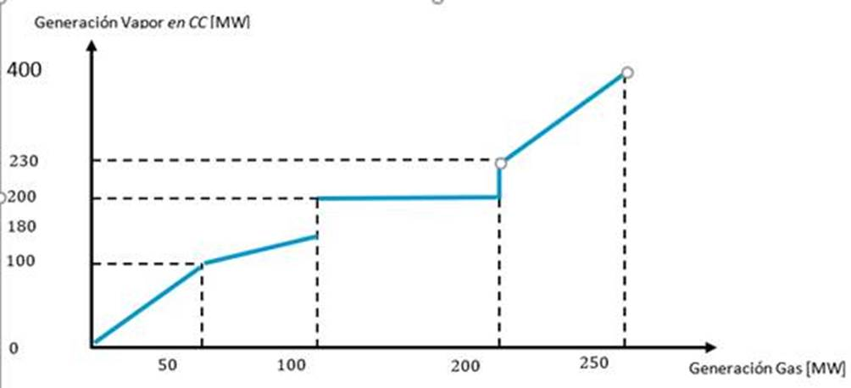

EMBALSES
 |  | ACUERDO 1414- PARÁMETROS TÉCNICOS PARA EL PLANEAMIENTO OPERATIVO
 |  | ANEXO. Formato de reporte de parámetros técnicos para elementos asociados a plantas hidráulicas del SIN

 | INFORMACIÓN GENERAL
 | EMPRESA QUE OPERA EL EMBALSE
 | NOMBRE PERSONA QUE REPORTA
 | EMPRESA
 | NOMBRE PLANTA HIDRAULICA QUE ALIMENTA EL EMBALSE

 | NOTAS
 | a. Todos lo campos deben ser diligenciados. b. Se debe adjuntar imagen con la topologia de acuerdo con las definiciones del Acuerdo CNO 396 o aquel que lo modifica o sustituya c. Para las plantas filo de agua deben diligenciarce los campos del 13 al 20

 | INFORMACIÓN BÁSICA
 | VARIABLE | DESCRIPCIÓN |  | UNIDAD | VALOR
1 | NOMBRE DEL EMBALSE | Nombre con el cual identifica el embalse en el CND |  | -----
2 | DEPARTAMENTO | Departamento(s) donde se ubica el embalse. |  | -----
3 | MUNICIPIO | Municipio(s) donde se ubica el embalse de generación. |  | -----
4 | RIOS AFLUENTES | Ríos afluentes al embalse |  | -----

 | DATOS TÉCNICOS GENERALES
 | VARIABLE | DESCRIPCIÓN |  | UNIDAD | VALOR
5 | NIVEL MÍNIMO FÍSICO | Es la elevación de la superficie del agua que corresponde a la cota inferior de la estructura de captación o bocatoma. (Debajo de este nivel, se encuentra el volumen muerto del embalse.) |  | msnm
6 | NIVEL MÁXIMO FÍSICO | Elevación máxima de la superficie del agua del embalse sin que ocurra vertimiento. Está definida por la cota de la cresta del vertedero, o la cota superior de compuertas, o debajo de esta, si existe alguna restricción en la estructura hidráulica. Nota: En el caso de vertederos con compuertas sumergidas, en los cuales el nivel del embalse puede subir por encima de la cota superior de compuertas sin que ocurra vertimiento, el nivel máximo físico será definido por la cota de la estructura donde empieza el vertimiento ó debajo de ésta si existe alguna restricción. |  | msnm
 |  | Compuerta sumergida |  | SI/NO
7 | NIVEL MÍNIMO TÉCNICO | Es la elevación de la superficie del agua en el embalse hasta la cual puede utilizarse su agua cumpliendo con condiciones de seguridad en las estructuras hidráulicas y en las instalaciones de generación para plena carga de todas las unidades. (Este nivel siempre estará por encima de la parte inferior de la bocatoma, y garantizará el ahogamiento mínimo necesario para que no se formen vórtices.) |  | msnm
8 | VOLUMEN MUERTO DEL EMBALSE | Volumen de agua almacenado por debajo del nivel mínimo físico. |  | Mm3
9 | VOLUMEN MÍNIMO TÉCNICO | Es el Volumen de agua comprendido entre el Nivel Mínimo Técnico y el Nivel Mínimo Físico. |  | Mm3
10 | VOLUMEN MÁXIMO TÉCNICO | Es el volumen almacenado en el embalse por encima del Nivel Mínimo Físico y equivale a la suma del Volumen Mínimo Técnico y el Volumen Útil del embalse. |  | Mm3
11 | VOLUMEN ÚTIL | Corresponde a la diferencia entre el volumen máximo técnico y el volumen mínimo técnico. Es el volumen de agua almacenada en cada embalse que efectivamente puede ser utilizada. |  | Mm3
12 | VOLUMEN TOTAL DEL EMBALSE | Es el volumen máximo que puede almacenarse en un embalse, bajo condiciones normales de operación. Equivale a la suma de los siguientes volúmenes: volumen de embalse muerto, volumen mínimo técnico y volumen útil del embalse. |  | Mm3 |  | *
13 | REGULACIÓN | Indicar el rango de regulación del embalse o estructura de captación, diaria, semanal, mensual, trimestral, semestral |  | ----- |  | *
14 | FACTOR DE CONVERSIÓN MEDIANO | Es el factor de conversión más representativo de la planta de generación, utilizado para la modelación de la energía contenida en el embalse y/o la energía contenida en los aportes de los ríos afluentes. |  | GWh/Mm3
15 | FUNCIÓN DEL FACTOR DE CONVERSIÓN | Ecuación en relación con el nivel del embalse asociado y el factor de conversión mediano |  | -----
$$m^{3}/s$$
16 | ARCO DE GENERACIÓN | Es la suma de las capacidades máximas de flujo de todos los conductos de carga de los grupos de turbinas.
$$m^{3}/s$$
17 | ARCO DE DESCARGA | Es la capacidad hidráulica máxima permisible de una conducción utilizada para trasladar agua, asociado a una central hidroeléctrica.
$$m^{3}/s$$
18 | ARCO DE BOMBEO | Es el flujo máximo que se puede aportar a un embalse o planta mediante bombeo desde otra fuente.
$$m^{3}/s$$
19 | DEMANDA DE ACUEDUCTO Y RIEGO | Son los caudales necesarios para atender los usos de acueducto y riego, que son extraídos bien sea de las fuentes afluentes a los embalses o directamente de éstos
20 | FACTOR DE RETORNO DE ACUEDUCTO Y RIEGO | Es el porcentaje de caudal que retorna a los afluentes o a los embalses directamente, luego que los sectores involucrados hacen uso de los caudales extraídos para la atención de la demanda de acueducto y riego. |  | %
 | Caracteristicas de operación del embalse
21 | NIVEL DE ESPERA | Es la elevación de la superficie del agua en el embalse definida para la regulación de creciente. |  | msnm
 |  | 22 | 23 | 24
 | MES | VOLUMEN DE ESPERA [Mm3] | CURVA GUÍA MÍNIMA [Mm3] | CURVA GUÍA MÁXIMA [Mm3]
 |  | Es el volumen definido entre el Nivel Máximo Físico y el Nivel de Espera. | Es la curva que define los niveles que sirven para calcular los volúmenes mínimos mensuales que se deben mantener en el embalse teniendo en cuenta las restricciones originadas en el uso del agua para propósitos diferentes al de generación de energía eléctrica. | Curva que define los niveles máximos mensuales que hay que mantener en el embalse teniendo en cuenta las restricciones originadas en el uso del embalse para propósitos diferentes al de generación de energía eléctrica.
 | 1
 | 2
 | 3
 | 4
 | 5
 | 6
 | 7
 | 8
 | 9
 | 10
 | 11
 | 12
 | Requerimientos Ambientales/Multipropósito |  |  |  |  | *
25 | PROPÓSITOS ASOCIADOS | Indicar los usos adicionales a la generación de energía del embalse |  | -----
26 | REQUERIMIENTOS AMBIENTALES | La planta tiene obligaciones por requerimientos ambientales |  | SI/NO
27 | CAUDAL AMBIENTAL | Indicar si el caudal ambiental tiene valores previamente definidos. En caso negativo anexar una breve explicación de como se cumple con el requerimiento y el número de Acuerdo o Acta de la reunión del Comité de Operación donde se presento el tema |  | SI/NO
28 |  | Detallar si el caudal es retirado o turbinado por la central
29 | CAUDAL ASOCIADO | Caudal medio mensual descontado para fines ambientales |  | m3/s
 | 1
 | 2
 | 3
 | 4
 | 5
 | 6
 | 7
 | 8
 | 9
 | 10
 | 11
 | 12

EJEMPLOS TRAFOS
 | ACUERDO 1414 - PARÁMETROS TÉCNICOS PARA EL PLANEAMIENTO OPERATIVO
NOTAS
Para un transformador de pasos 1 – 25 , el paso mínimo será 1 y el paso máximo será 25. Así mismo la tensión de paso menor será la asociada al paso 1 y la tensión de paso mayor será la asociada al paso 25. En este sentido se considera la tensión asociada al paso (mayor o menor) y no a la magnitud de la tensión. Por lo tanto siguiendo la información de placa suministradas tenemos los siguiente:

EJEMPLO TRANSFORMADOR 115/34.5/13.8

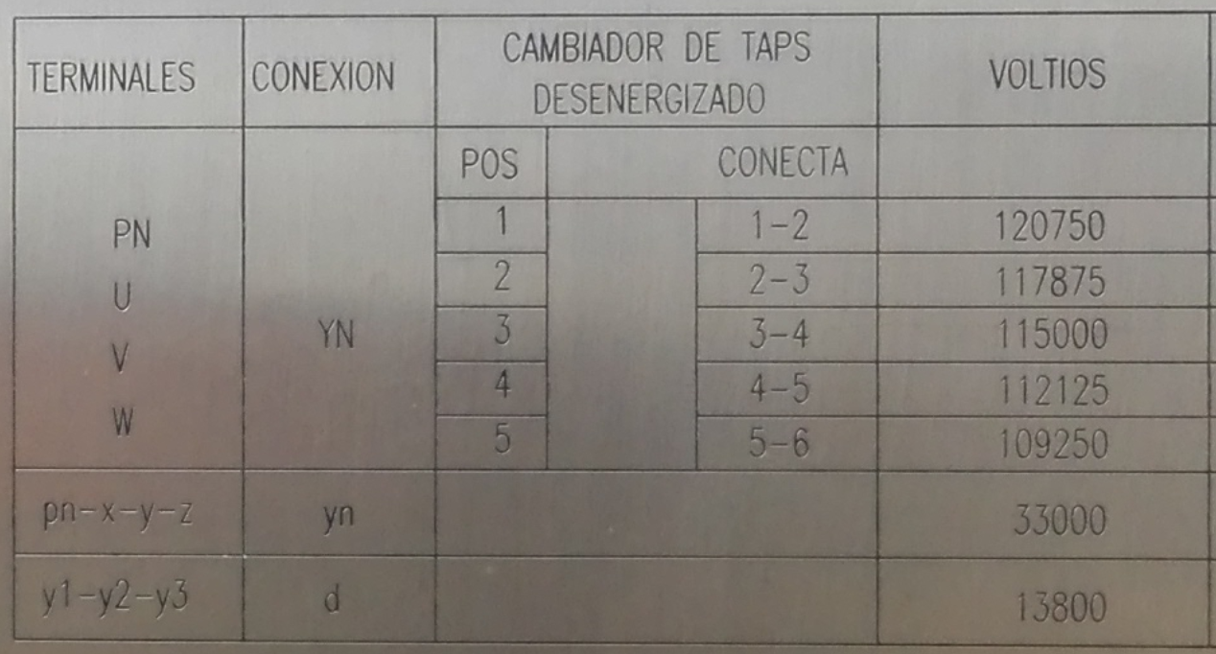
DATOS CAMBIADOR DE TOMAS
VARIABLE | DESCRIPCIÓN | UNIDAD | VALOR
TIPO TAP | Descripción acerca de si el tap puede ser movido bajo carga o no | SI/NO | SI
LADO DEL TAP | Indicar en que devanado está aplicando el cambiador de tomas (Alta-Media-Baja) | ----- | ALTA
VALOR DEL PASO MENOR (4) | Posición menor que tiene el cambiador de tomas | Número | 1
TENSIÓN EN EL PASO MENOR | Tensión (fase – fase) que se obtiene en la menor posición del tap | KV | 120.75
VALOR DEL PASO NOMINAL | Posición nominal o neutral que tiene el cambiador de tomas | Número | 3
TENSIÓN EN EL TAP NOMINAL | Tensión (fase – fase) que se obtiene en la posisicón neutral o nominal del Tap | KV | 115
VALOR DEL PASO MAYOR (4) | Posición mayor que tiene el cambiador de tomas | Número | 5
TENSIÓN EN EL PASO MAYOR | Tensión (fase – fase) que se obtiene en la mayor posición del tap | KV | 109.25
PASO POR TAP(5) | Cambio en el voltaje por cada paso del tap en porcentaje de la tesnión nominal | % | 2.5

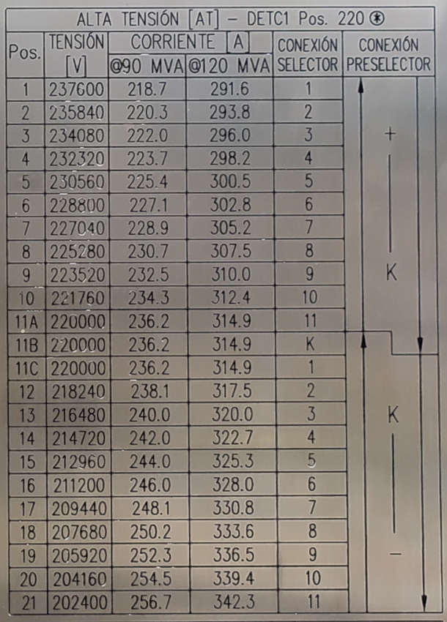
EJEMPLO TRANSFORMADOR 220/115/13.8

DATOS CAMBIADOR DE TOMAS
VARIABLE | DESCRIPCIÓN | UNIDAD | VALOR
TIPO TAP | Descripción acerca de si el tap puede ser movido bajo carga o no | SI/NO | SI
LADO DEL TAP | Indicar en que devanado está aplicando el cambiador de tomas (Alta-Media-Baja) | ----- | ALTA
VALOR DEL PASO MENOR (4) | Posición menor que tiene el cambiador de tomas | Número | 1
TENSIÓN EN EL PASO MENOR | Tensión (fase – fase) que se obtiene en la menor posición del tap | KV | 237.6
VALOR DEL PASO NOMINAL | Posición nominal o neutral que tiene el cambiador de tomas | Número | 11
TENSIÓN EN EL TAP NOMINAL | Tensión (fase – fase) que se obtiene en la posisicón neutral o nominal del Tap | KV | 220
VALOR DEL PASO MAYOR (4) | Posición mayor que tiene el cambiador de tomas | Número | 21
TENSIÓN EN EL PASO MAYOR | Tensión (fase – fase) que se obtiene en la mayor posición del tap | KV | 202.4
PASO POR TAP(5) | Cambio en el voltaje por cada paso del tap en porcentaje de la tesnión nominal | % | 2.5

